CONFORMACION DE CALLES
 | CARPETA TÉCNICA

 | DEPARTAMENTO: |  | LA PAZ |  | MUNICIPIO: | ZACATECOLUCA

 | PROYECTO: | REPARACION Y MANTENIMIENTO DE CALLES URBANAS Y RURALES 2012

 | SUB-PROYECTO:
 | "CONFORMACION DE RASANTE DE COLONIA SANTA MARTA"

 | MONTO DEL PROYECTO: |  |  |  | $6,090.82

 | CARPETA PRESENTADA POR:

 | Ing. José Mauricio Serrano.

 | DATOS DE CAMPO PRESENTADOS POR:
 | Tec. René Rodas

 | Zacatecoluca, Departamento de la Paz
 | DICIEMBRE DE 2015

 | PROGRAMA

 | DEPARTAMENTO: |  | LA PAZ |  | MUNICIPIO: | ZACATECOLUCA

 | PROYECTO: | REPARACION Y MANTENIMIENTO DE CALLES URBANAS Y RURALES 2012

 | SUB-PROYECTO:
 | "CONFORMACION DE RASANTE DE COLONIA SANTA MARTA"

 | PARA EFECTOS DEL DISEÑO DE CARPETA:

 | ELABORO CARPETA:
 | Ing. José Mauricio Serrano.

 | FIRMA: |  |  | FECHA: | DICIEMBRE DE 2015

 | PARA EFECTOS DEL FINANCIAMIENTO:

 | APROBADA POR:

 | Dr. Francisco Salvador Hirezi |  |  |  | Prof. Manuel Antonio Carballo
 | ALCALDE MUNICIPAL |  |  |  | SINDICO MUNICIPAL

 | Lic. Juan Carlos Martínez Rodas
 | SECRETARIO MUNICIPAL

 | RESUMEN DE PRESUPUESTO

 | COSTO DIRECTO |  |  |  | COSTO INDIRECTO

 | MATERIALES |  | $2,831.06 |  | IMPREVISTOS 6% |  | $344.76
 | MAQUINARIA DE TERRACERÍA |  | $2,360.00
 | MANO DE OBRA TERRACERIA |  | $555.00

 | Sub Total |  | $5,746.06 |  | Sub Total |  | $344.76

 |  |  | MATERIALES |  | $2,831.06
 |  |  | MAQUINARIA DE TERRACERÍA |  | $2,360.00
 |  |  | MANO DE OBRA TERRACERIA |  | $555.00
 |  |  | SUB - TOTAL |  | $5,746.06

 |  |  | IMPREVISTOS 10% |  | $344.76
 |  |  |  |  | $6,090.82

FINANCIAMIENTO DEL PROYECTO

 | I. - REFERENCIA

 | EN BASE AL ACUERDO MUNICIPAL

 | SE APRUEBA FINANCIAMIENTO PARA:
 | "CONFORMACION DE RASANTE DE COLONIA SANTA MARTA"

 | II. - TIPO DE PROYECTO Y LOCALIZACIÓN

 |  |  | "CONFORMACION DE RASANTE DE COLONIA SANTA MARTA"
 | A. SUB- PROYECTO:

 | B. LOCALIZACIÓN: |  | LA PAZ | ZACATECOLUCA
 |  | DEPARTAMENTO |  | MUNICIPIO |  | CANTÓN | CASERÍO

 | II. - PRESUPUESTO Y FUENTE DE FINANCIAMIENTO

 | ITEM |  | COSTO TOTAL |  | APORTE COMUNIDAD |  | MONTO
 | MATERIALES |  | $2,831.06 |  |  |  | $2,831.06
 | MAQUINARIA DE TERRACERÍA |  | $2,360.00 |  |  |  | $2,360.00
 | MANO DE OBRA TERRACERIA |  | $555.00 |  |  |  | $555.00
 | IMPREVISTOS 10% |  | $344.76 |  |  |  | $344.76
 | TOTAL ESTIMADO |  |  |  |  |  | $6,090.82

 | Dr. Francisco Salvador Hirezi |  |  |  | Prof. Manuel Antonio Carballo
 | ALCALDE MUNICIPAL |  |  |  | SINDICO MUNICIPAL

 | Lic. Juan Carlos Martínez Rodas
 | SECRETARIO MUNICIPAL
PRESUPUESTO

CANTIDADES DE OBRA
 | LUGAR | ANCHO | LARGO | Área(m2) | RENDIMIENTO (m2/DIA) | DIAS MAQUINA

 | PASAJE 5 | 5.40 | 64.00 | 345.60 | 900.00 | 0.38
 | CALLE PRINCIPAL | 8.00 | 66.71 | 533.68 | 900.00 | 0.59
 | PASAJE 4 | 5.80 | 101.32 | 587.66 | 900.00 | 0.65
 | PASAJE PRINCIPAL | 5.25 | 46.79 | 245.65 | 900.00 | 0.27
 | PASAJE 1 | 4.25 | 126.31 | 536.82 | 900.00 | 0.60
 | PASAJE No. C | 4.50 | 36.76 | 165.42 | 900.00 | 0.18
 | PASAJE 2 | 5.20 | 53.20 | 276.64 | 900.00 | 0.31
 | CALLE 1 | 8.00 | 93.99 | 751.92 | 900.00 | 0.84
 | CALLE 2 | 4.62 | 40.30 | 186.19 | 900.00 | 0.21

 |  |  | TOTAL | 3,629.57 |  | 4.03

PRESUPUESTO
DESCRIPCIÓN |  |  |  | CANTIDAD | UNIDAD | P / U | TOTAL
1 | MATERIALES |  |  |  |  |  | $2,831.06
1.1 | BALASTO |  |  | 707.77 | m3 | $4.00 | $2,831.06

2 | MAQUINARIA DE TERRACERÍA |  |  |  |  |  | $2,360.00
2.1 | Camión de Volteo 10 M3 |  |  | 12 | día | $130.00 | $1,560.00
2.2 | Cargador |  |  | 4 | día | $60.00 | $240.00
2.3 | Motoniveladora |  |  | 4 | día | $80.00 | $320.00
2.4 | Camión cisterna |  |  | 4 | día | $20.00 | $80.00
2.5 | Rodo |  |  | 4 | día | $40.00 | $160.00

3 | MANO DE OBRA TERRACERIA |  |  |  |  |  | $555.00
3.2 | Motorista pipa (1) |  |  | 1 | día | $15.00 | $15.00
3.3 | Ayudante de operador de equipo |  |  | 4 | día | $15.00 | $300.00
3.4 | Operador cargador |  |  | 4 | día | $20.00 | $80.00
3.5 | Operador de rodo |  |  | 4 | día | $20.00 | $80.00
3.7 | Operador de Motoniveladora |  |  | 4 | día | $20.00 | $80.00
5 | IMPREVISTO(Viáticos otros) |  |  | 6% |  |  | $344.76

TOTAL |  |  |  |  |  |  | $6,090.82
FOTOGRAFIAS DE AREAS PARA CONFORMACION DE RASANTE
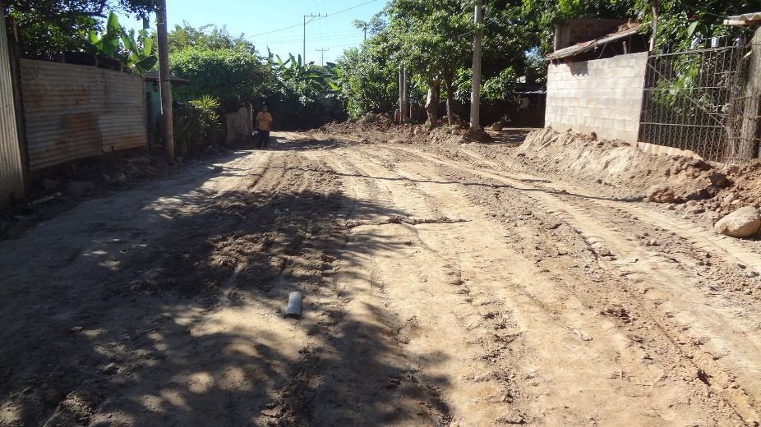
 |  |  |  |  |  |  |  | COSTO M2 | 1.68

CALLE No. 1 QUE REQUIERE CONFORMACION DE RASANTE, PARA EVITAR EROSION, SE CONFORMARA BOMBEO HACIA LOS LADOS

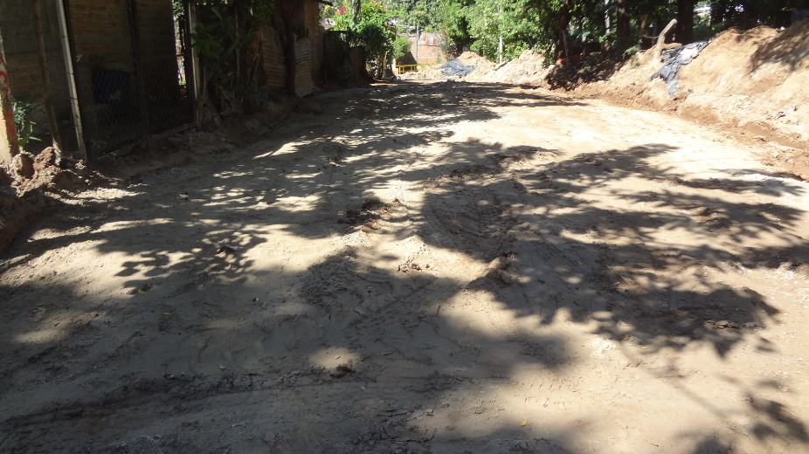

CALLE PRINCIPAL, REQUIERE BALASTADO, CONFORMACION Y REPARAR CUNETAS DE TIERRA

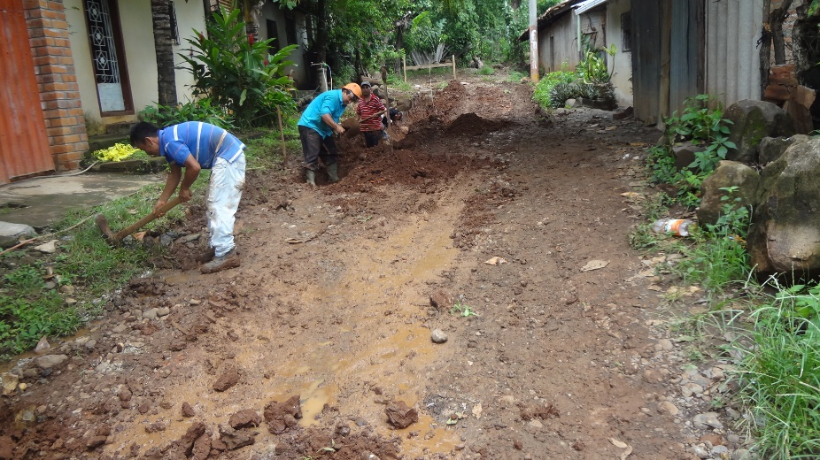

PASAJE "C" , REQUIERE ALASTADO,CONFORMACION Y REPARAR CUNETAS DE TIERRA

 | DIAGNOSTICO: A solicitud de los directivos de la comunidad, se ha inspeccionado el área intervenir, para efectuar la conformación de las calles internas, que ejecutaran con el presupuesto de "INTRODUCCION DE AGUAS NEGRAS COLONIA SANTA MARTA" . Las calles se observan deterioradas y requieren mantenimiento para evitar que se produzca erosión y evitar mas daños.
 | REPARACION: Consiste en mejorar la accesibilidad, para esto es necesario efectuar actividades de terracería que consisten en conformación de rasante y colocación de balasto en las zonas intransitables.
 | ESPECIFICACIONES TECNICAS: | No aplican, únicamente se verificará la colocación de balasto extraído de ríos, conformación de rasante y actividades de mejorar drenajes en superficie del terreno natural.
 | OBJETIVO:
 | Mejorar la accesibilidad de las familias residentes en los caseríos y colonias, dar mantenimiento a las vías de acceso para el transito vehicular, ayudando así al desarrollo de las economías locales.
 | ALCANCE
 | Desarrollar las actividades necesarias descritas en el plan de oferta para mejorar la circulación peatonal y vehicular de la zona
 | METAS
 | Mejorar las condiciones de vida para los habitantes de la zona, realizando en el tiempo programado las obras descritas.
 | JUSTIFICACION
 | La obra beneficiará directamente a mas de 90 familias, se requiere intervención inmediata para evitar que se deterioren los accesos existentes.

